コースご案内
1年コース

～３００万円稼げるまで一生のサポートをお約束～

398,000円（税込み） / １年

半年コース

～５０万円稼げるまで一生のサポートをお約束～

150,000円（税込み） / 半年

 |  | 「期間」と「金額保証」以外の提供プログラムはすべて同じです。

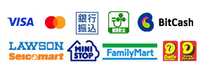
多様な決済方法
・クレジットカード（最大24分割）
・銀行振込＆郵便振替（最大10分割）
・Paypal（ペイパル）
・コンビニ決済
・BitCash

「脱サラしたいです…」

まずは、お気軽にお問い合わせください。
 | ↓↓↓
https://oy409ruz.autosns.app/line
「友だち」追加しただけで超豪華プレゼント

※ご相談の受付や質問回答しか行いません。
無理な勧誘やセールスも一切いたしませんのでご安心くださいね。

